Planilha2
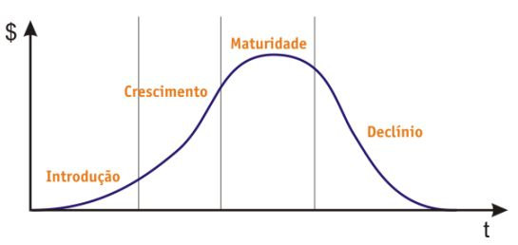

 | não observar distribuição

TEC0 | 8 | 4 | 0 | 0
TEC 1 | 10 | 8 | 2 | 0
TEC2 | 3 | 15 | 26 | 24
TEC3 | 2 | 2 | 1 | 0
TEC4 | 1 | 2 | 2 | 0

